Tabellenblatt1
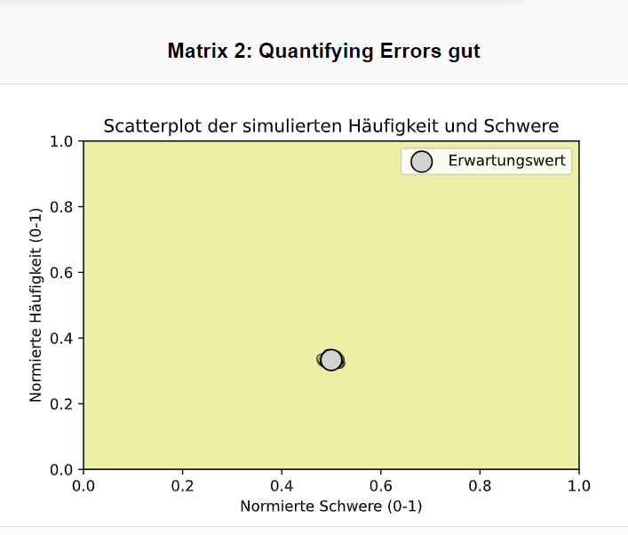
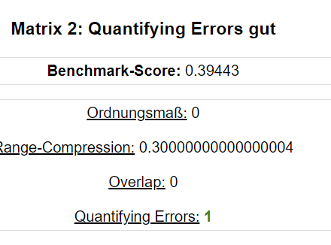
Benchmark-Score
 | ID | Bild/ Screenshot | Benchmark-Score | Ordnungsmaß | Range-Compression | Overlap | Quantifying Errors | Link

 | 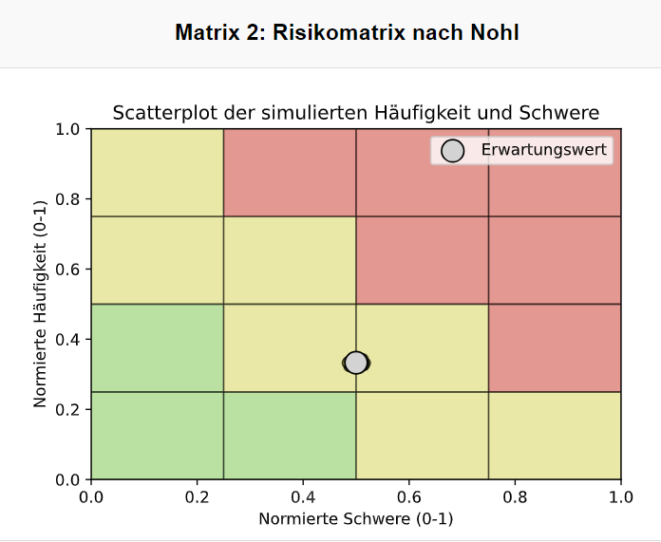 1 |  | 0.6992 | 0.9425 | 0.5563 | 0.9219 | 0.5278 | https://www.maschinen-sicherheit.net/07-seiten/0590-risikomatrix-nohl.php
 | 2 | 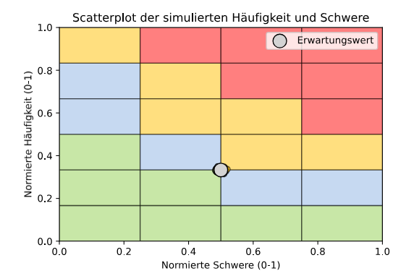 | 0.6836 | 0.9238 | 0.5843 | 0.8916 | 0.4833 | Matrix 2: DIN EN 50126 Matrix
 | 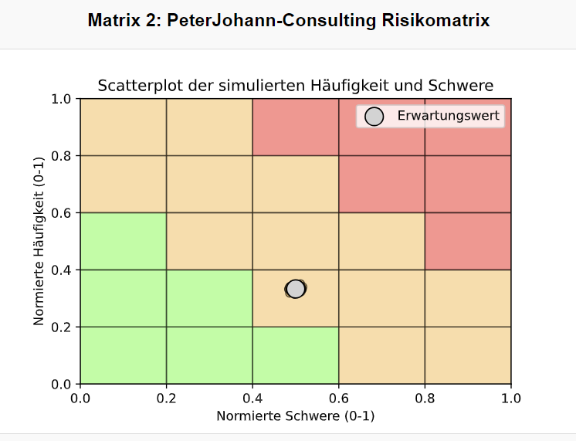 3 |  | 0.7269 | 0.9354 | 0.5880 | 0.9200 | 0.5938 | https://www.peterjohann-consulting.de/risikomatrix/
 | 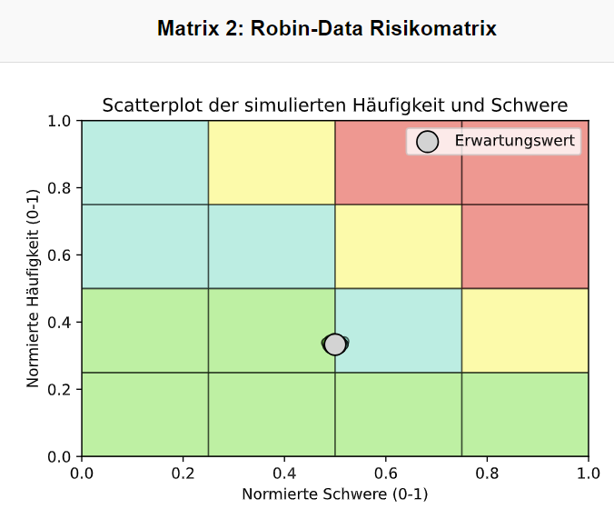 4 |  | 0.6903 | 0.9103 | 0.6594 | 0.9313 | 0.4167 | https://encrypted-tbn0.gstatic.com/images?q=tbn:ANd9GcRIslpF1wNp-vSCXK6SbCVvoMU_I5R2Ay_ygQ&s , https://www.robin-data.io/datenschutz-akademie/wiki/risikomanagement-im-unternehmen, das ist die Norm ISO 27005: https://27001.blog/de/risiko-management-nach-iso-27005
 | 5 | 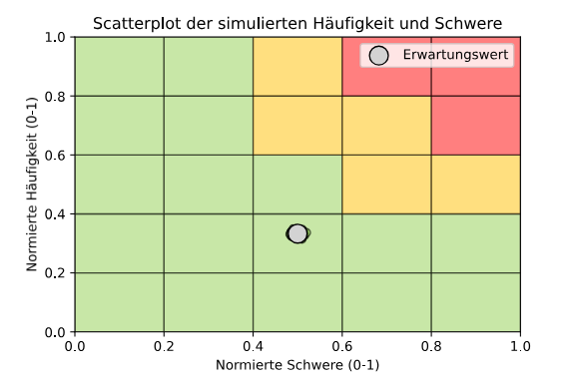 | 0.7697 | 0.9879 | 0.6679 | 0.9199 | 0.6250 | Matrix 1: Optimale Matrix nach Cox
 | 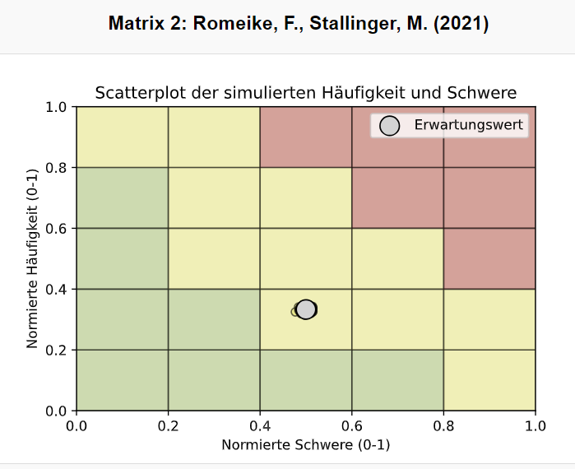 6 |  | 0.7212 | 0.9558 | 0.5880 | 0.9200 | 0.5625 | https://link.springer.com/chapter/10.1007/978-3-658-34063-6_4 auf Seite 69 (Romeike, F., Stallinger, M. (2021). Risiken und Chancen als Wahrscheinlichkeitsverteilungen darstellen. In: Stochastische Szenariosimulation in der Unternehmenspraxis . Springer Gabler, Wiesbaden. https://doi.org/10.1007/978-3-658-34063-6_4)
 | 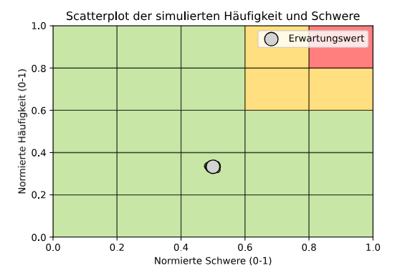 7 |  | 0.7714 | 0.9821 | 0.6253 | 0.9000 | 0.6875 | Optimale Matrix nach Cox (2)
 | 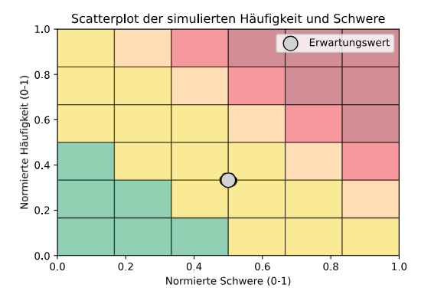 8 |  | 0.7451 | 0.9579 | 0.7144 | 0.9652 | 0.4900 | https://www.linkedin.com/pulse/risk-matrix-horoscope-best-practice-
 | 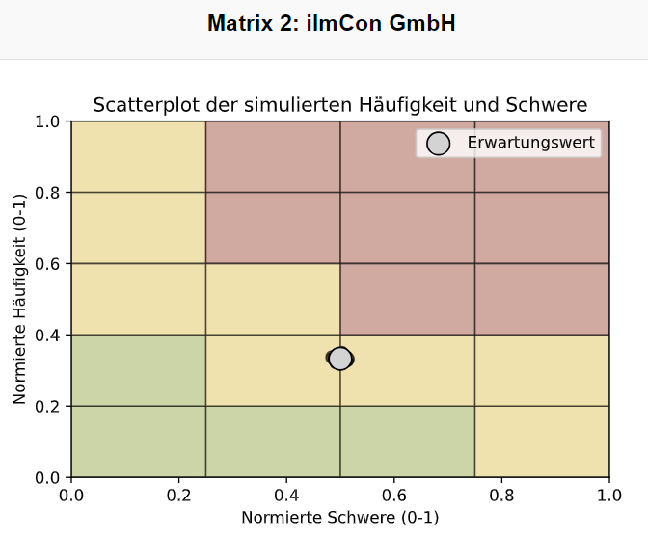 9 |  | 0.6983 | 0.9403 | 0.5333 | 0.9000 | 0.5625 | https://agilerisk.ilmcon.de/
 | 10 | 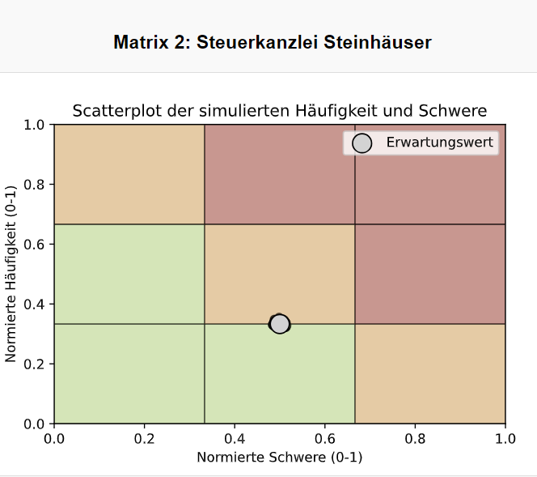 | 0.6364 | 0.9039 | 0.5519 | 0.8889 | 0.3750 | https://www.steuerkanzlei-steinhaeuser.de/erfolgsstrategien/
 | 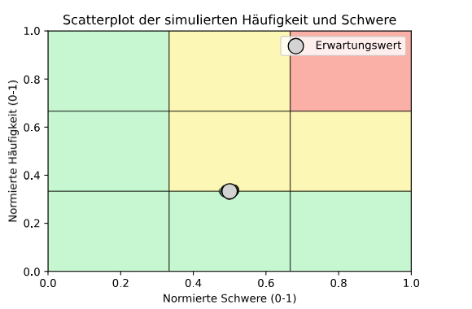 11 |  | 0.7069 | 0.9695 | 0.6185 | 0.8888 | 0.5000 | https://templatelab.com/risk-matrix/
 | 12 | 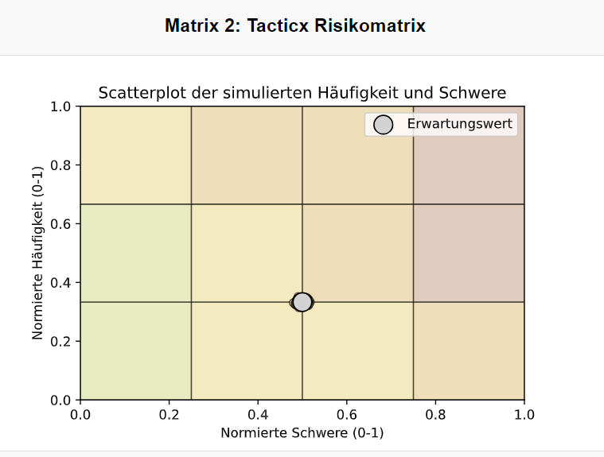 | 0.6377 | 0.8746 | 0.5417 | 0.8750 | 0.4167 | https://www.tacticx.de/informationssicherheit/risikomanagement/
 | 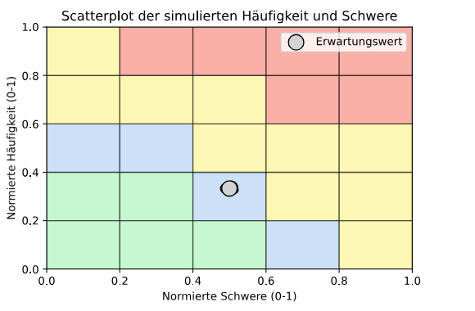 13 |  | 0.6749 | 0.8670 | 0.5580 | 0.8920 | 0.5156 | https://www.sciencedirect.com/science/article/pii/S2468896716300374#f0040 eigentliche Matrix hat andere EInteilung
 | 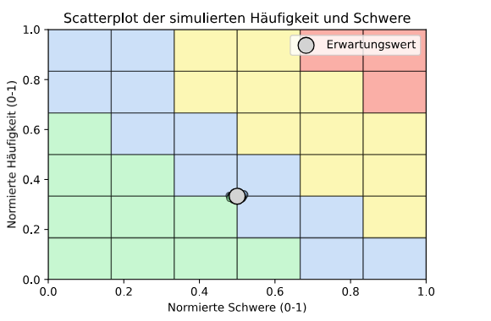 14 |  | 0.7516 | 0.9441 | 0.6736 | 0.9472 | 0.5700 | :)
 | 15 | 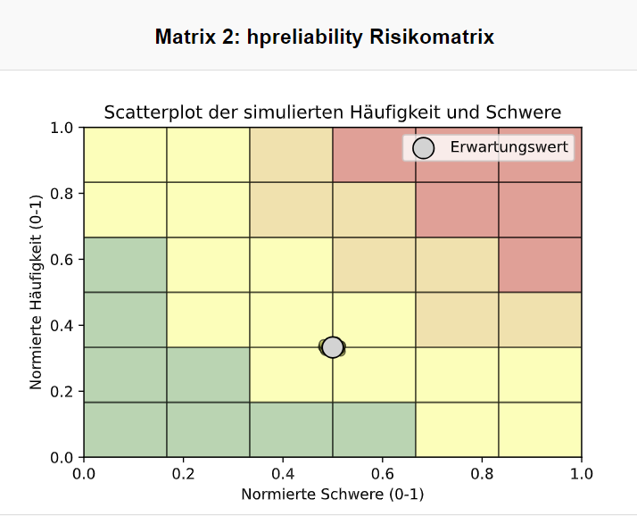 | 0.7619 | 0.9694 | 0.6910 | 0.9639 | 0.5600 | https://hpreliability.com/what-is-a-criticality-analysis-how-does-it-work/6x6-matrix/
 | 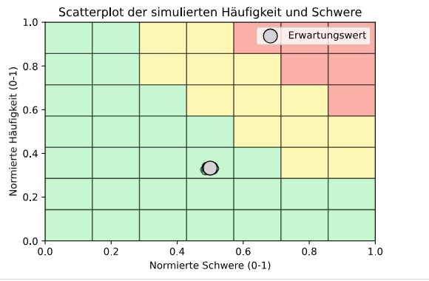 16 |  | 0.7849 | 0.9947 | 0.6727 | 0.9387 | 0.6527 | :) vermutlich wird es besser durch Hinzufügen der Zeilen/ SPalten bei gleich bleibender Skala nähert sich die Matrix einer quantitative Matrix an und stellt somit den Sachverhalt genauer dar
 | 17 | 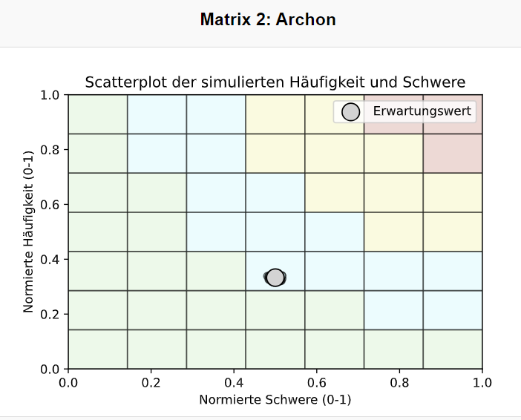 | 0.7907 | 0.9917 | 0.7276 | 0.9653 | 0.6042 | :) vermutlich wird es besser durch Hinzufügen von einer weiteren Klasse bei höheren Dimensionen der Matrix, da so v.A. die Range Compression und der Overlap verringert wird
 | Verteilung
 | 19
 | Intervalle der Werte |  | [0,6364 | 0,7907] | [0,8670 | 0,9947] | [0,5333 | 0,7276] | [0,8750 | 0,9653] | [0,3750 | 0,6875]

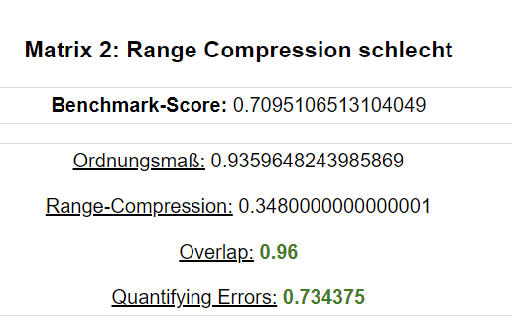
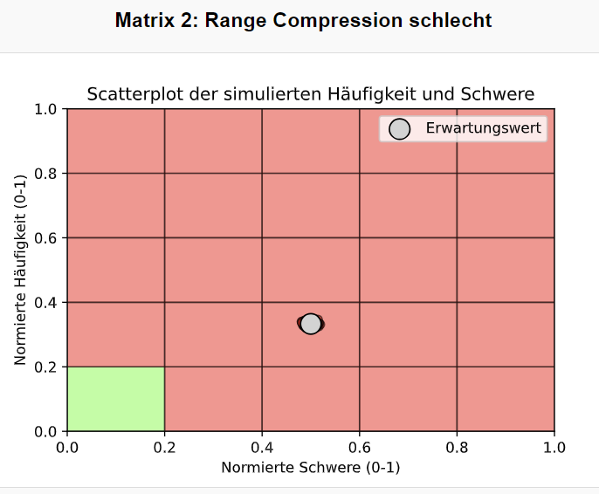
 | Extremfälle
 | RANGE COMPRESSION
 |  |  |  |  | -> Erkennbares Problem: Gewichtungsfaktoren nur anhand von optimaler Matrix zu bestimmen ist schwierig, denn hier hat Matrix trotzdem guten Gesamtscore (trotz halber RangeCompression-Wert), da Quantifying Errors mit eine großen Wert hoch gewichtet wird (da es bei optimaler Matrix niedrig ist)
 |  |  |  |  | Frage was genau Ziel ist: 1) EigenenMatrixvergleich erstellen -> Cox Matrix als Richtwert für Gewichtung verwenden schlecht 2) Annahme, dass Cox Matrix gegeben gut ist -> nicht so ein Großes Problem diese als Richtwert zu nehmen

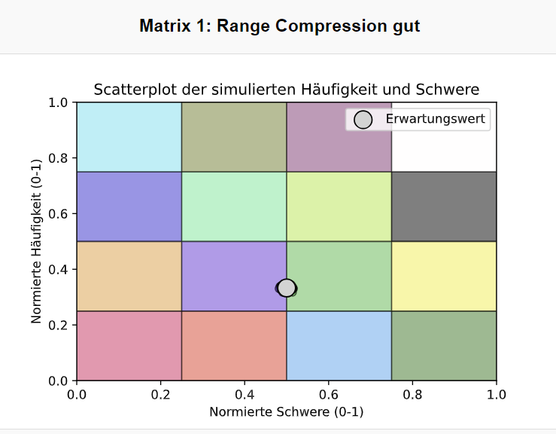
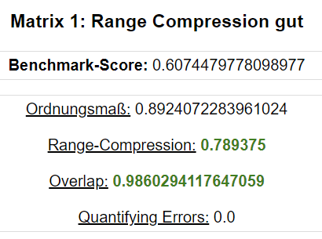
 |  |  |  | --> zeitgleich Range Compression gut und Quantifying Errors schlecht | -> hier sieht man auch wieder Problem der hohen Wichtung von Quantifying Errors

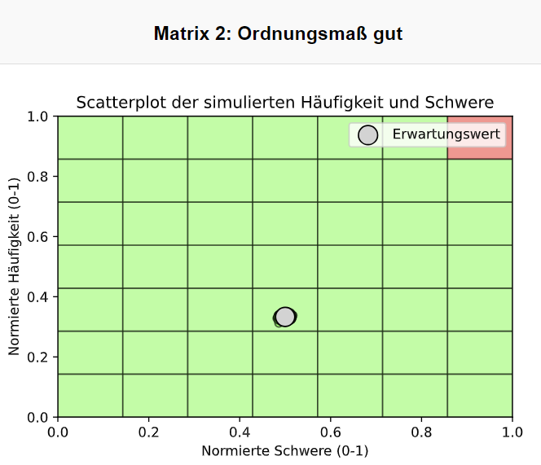
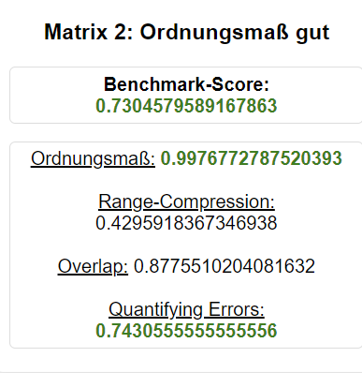
 | Ordnungsmaß

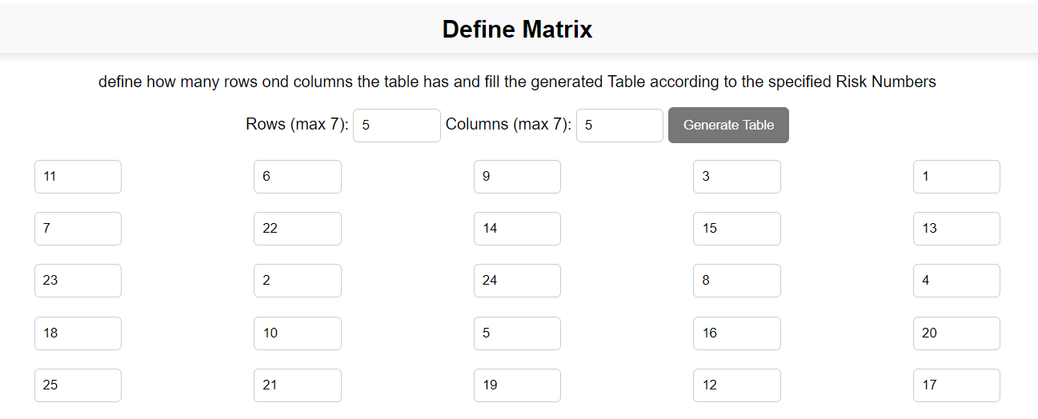
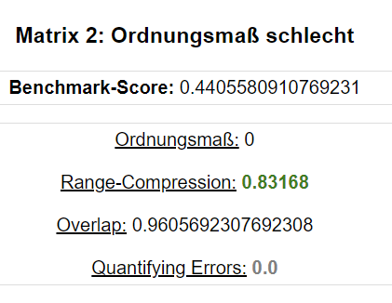

 | Overlap
 |  |  |  | -> auch gut in Overlap -> sollte aber schlecht sein | -> Problem: Die Normierung mit MaxOverlap, da so die eigentlich recht hohen Überschneidungen durch eine sehr hohe Zahl geteilt werden und so die Zahl marginal klein wird. Es existieren aber dennoch viele Überschneidungen, die zwar klein, aber addiert aufeinander sehr hoch werden.
 |  |  |  |  | -> Das ist eine Schwäche des Benchmarks, welche aber bei Anwendung von Matrizen, welche die Axiome erfüllen, marginal ist (es also eine sinnvolle, praktisch anwendbare Matrix ist)

 |  | -> obiges ist eigentlich schlecht, ein gutes Beispiel für Overlap ist Archon

 | Quantifying Errors | -> für schlechtes Beispiel siehe Matrix zu "Range Compression gut"

